关系图
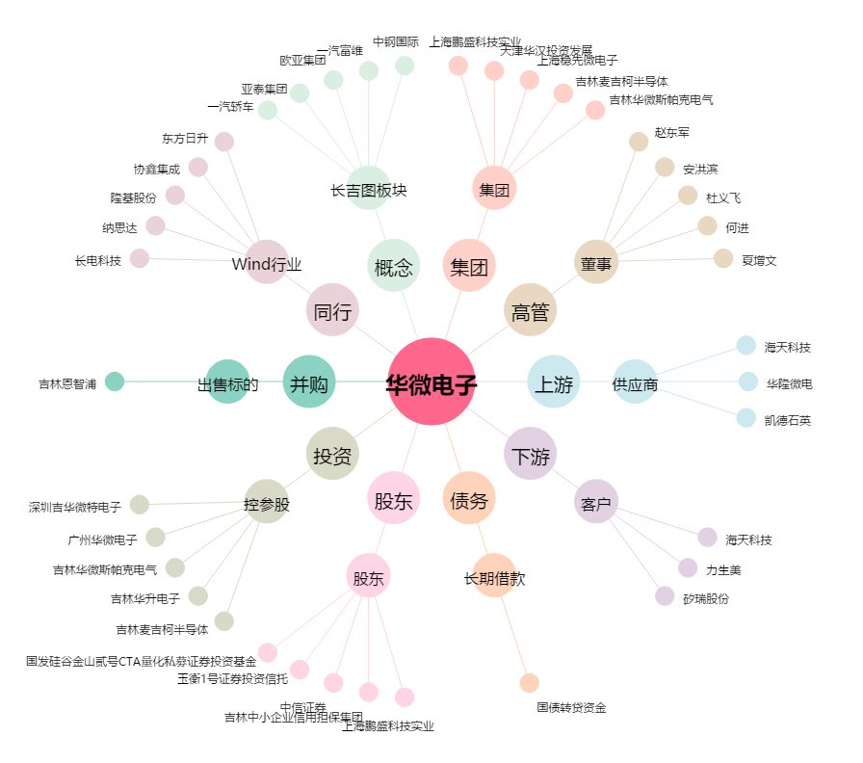
华微电子[600360.SH] - 关系概览图

